Sheet1
 | 작성법 | 노란셀 | 만 내용 기입하셔서.. 제출하여 주세요

 | 부서 |  | < 부서/팀으로 기입해주세요
 | 이름 |  | < 이름 기입해주세요
 | 구매총액 | - | 자동 합계됩니다.

 | 정상가 | 직원판매가 | 할인율 | 구매수량 | 구매금액 | IMAGE | BRAND | 생산지 | 제품명 | 설명 | URL
1 | 96,600 | 48,600 | 50% | 0 | - | 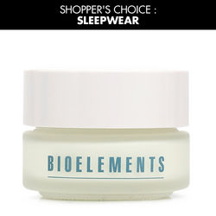 | BIOELEMENTS | USA | 슬립웨어 | 바르는 칼슘크림 나이트케어 고기능 탄력크림 피부 본연의 건강하고 아름다운 상태로 되돌릴 수 있도록 항산화, 보습효과, 촘촘해지는 모공, 기분좋게 올라붙은 탄력있는 팽팽함을 가질 수 있도록 복합적인 기능을 수행하는 크리미한 나이트 크림입니다. 제품에 함유된 피부에 바르는 칼슘은 피부를 늘어지고 처지게 하는 물질 생성을 강하게 억제해 줌으로써 피부를 보다 팽팽하고 건강한 피부로 가꿔줍니다. | http://www.wizwid.com/CSW/handler/wizwid/kr/MallProduct-Start?AssortID=701118075
2 | 78,600 | 39,600 | 50% | 0 | - | 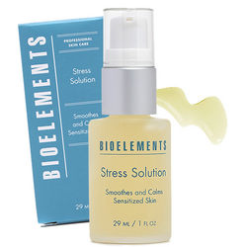 | BIOELEMENTS | USA | 스트레스 솔루션 | 피부를 진정하고 편하게 하는 항산화 에센스 비타민 성분만을 뽑아낸 추출물로서 비타민A와 비타민E의 에센스, 피부진정 효과에 탁월한 인동덩굴꽃추출물, 감초추출물, 콘플라워와 그린티 추출물의 조합으로 만들어진 피부 항산화 세럼입니다. 과다각질제거, 민감함, 또는 피부손상을 가져오는 제품을 발라서 발생하는 자극으로부터 피부를 보호해줍니다. 환경적인 자극으로부터 피부저항력을 향상시켜줍니다. | http://www.wizwid.com/CSW/handler/wizwid/kr/MallProduct-Start?AssortID=701118100&wizfrom=01
3 | 39,800 | 22,800 | 43% | 0 | - |  | BIOELEMENTS | USA | 에퀼라이져 | 무알콜 아로마 토너 알콜이 함유되지 않는 부드럽게 피부를 토닝하여 피부 PH균형을 잡아주는 아로마 토너 바이오엘리먼츠 독창적인 처방으로 카모마일 추출물, 특수 아로마오일이 배합되어 피부 밸런스를 잡아줍니다. 아주 민감한 피부가 사용해도 부담되지 않도록 매우 순한 제품입니다. 피부의 알카리화를 방지하고 모공을 막지않게 하여 트러블 예방에 도움을 줍니다. | http://www.wizwid.com/CSW/handler/wizwid/kr/MallProduct-Start?AssortID=701118366
4 | 93,300 | 46,300 | 50% | 0 | - | 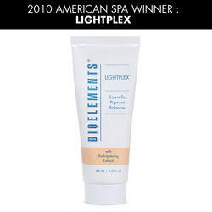 | BIOELEMENTS | USA | 라이트플렉스 브라이트닝 세럼 | 브라이트닝 세럼 트러블 자국, 다크스팟 부위에만 집중적으로 사용할 수도 있고, 전체적으로 고르지 못한 피부톤 개선을 위한 브라이트닝 세럼으로 사용하셔도 좋습니다. - 페를릭, 시트릭산이 미세하게 피부 각질을 정리하여 흡수력을 향상시키면서 알부틴, 시트러스 등이 피부를 보다 환하게 투명하게 빛나게 하며 피부톤을 고르게 하는 가벼운 느낌의 브라이트닝 트리트먼트 세럼입니다. | http://www.wizwid.com/CSW/handler/wizwid/kr/MallProduct-Start?AssortID=701118088
5 | 14,900 | 6,800 | 54% | 0 | - | 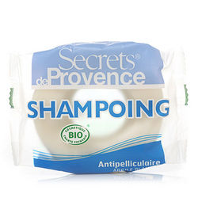 | Secrets de Provence | FRANCE | 화이트 두피클렌징 솔리드 샴푸바 | 민감 두피 관리 White Shampoing Donut 85g 가렵고 민감한 두피를 정상화시키는데 도움을주는 샴푸바로 불필요한 두피 각질 및 비듬을 제거해줌과 동시에 피지 밸런스를 맞춰 두피를 강화시키며 두피를 청결한 상태로 유지시켜주는 트리트개념의 오가닉 데일리 샴푸바입니다. | http://www.wizwid.com/CSW/handler/wizwid/kr/MallProduct-Start?AssortID=701094960&wizfrom=01
6 | 14,900 | 6,800 | 54% | 0 | - | 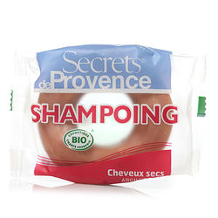 | Secrets de Provence | FRANCE | 레드 모이스쳐 솔리드 샴푸바 | 건성 두피 & 모발 관리 Red Shampoing Donut 85g 푸석푸석하고 건조한 모발과 두피에 필요한 영양과 수분을 동시에 집중 공급해주는 샴푸바로 부드럽고 윤기나는 머릿결로 가꿔주는 트리트먼트 개념의 오가닉 데일리 샴푸바입니다 | http://www.wizwid.com/CSW/handler/wizwid/kr/MallProduct-Start?AssortID=701193701
7 | 14,900 | 6,800 | 54% | 0 | - | 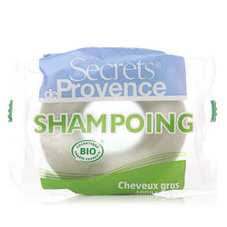 | Secrets de Provence | FRANCE | 그린 피지컨트롤 솔리드 샴푸바 | 지성 두피 & 모발 관리 Green Shampoing Donut 85g 지성 두피의 과도한 피지 분비를 방지하기 위해 피지 컨트롤 기능이 특화된 샴푸바로 모공을 깨끗하게 세정해 주며 모발과 두피에 활력과 상쾌함을 주는 트리트먼트 개념의 오가닉 데일리 샴푸바입니다. | http://www.wizwid.com/CSW/handler/wizwid/kr/MallProduct-Start?AssortID=701193699
8 | 14,900 | 6,800 | 54% | 0 | - | 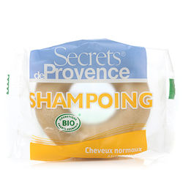 | Secrets de Provence | FRANCE | 옐로우 데일리 솔리드 샴푸바 | 정상 두피 & 모발 관리 Yellow Shampoing Donut 85g 두피 타입과 관계없이 모든 모발에 사용 가능하며, 데일리 샴푸케어로 사용 하시면 오가닉 성분들이 두피와 헤어를 건강하게 유지하는데 도움을 주는 트리트먼트 개념의 오가닉 데일리 샴푸바입니다. | http://www.wizwid.com/CSW/handler/wizwid/kr/MallProduct-Start?AssortID=701193704
9 | 49,000 | 24,500 | 50% | 0 | - | 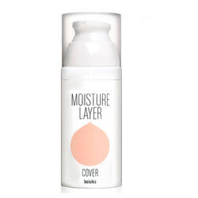 | BEISIKS |  | 베이식스 모이스춰 레이어 커버 | 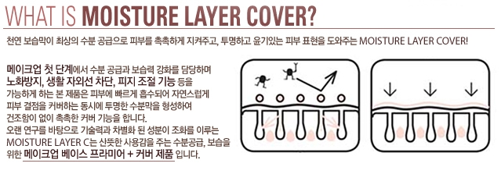 | http://www.wizwid.com/CSW/handler/wizwid/kr/MallProduct-Start?AssortID=701170259&wizfrom=01
10 | 46,000 | 23,000 | 50% | 0 | - | 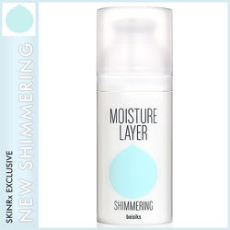 | BEISIKS |  | 베이식스 모이스춰 레이어 쉬머링 | 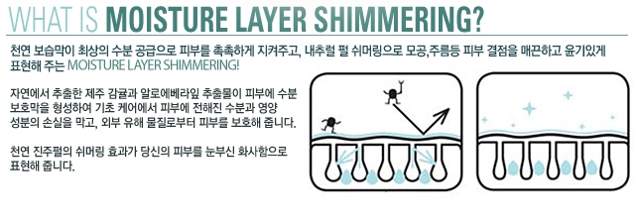 | http://www.wizwid.com/CSW/handler/wizwid/kr/MallProduct-Start?AssortID=701170253
11 | 38,500 | 8,000 | 79% | 0 | - | 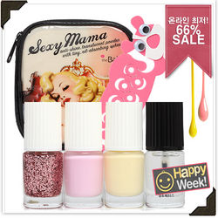 | SKINRx LOVES |  | 썸머 네일 베스트 컬렉션 파우치 백 | 네일컬러 4종/라라네일 + 토우세퍼레이터 + 정가 12,000원 섹시마마 파우치 | http://www.wizwid.com/CSW/handler/wizwid/kr/MallProduct-Start?AssortID=701172523&wizfrom=01
12 | 24,800 | 11,800 | 52% | 0 | - | 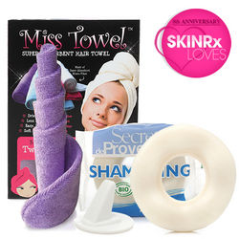 | SKINRx LOVES |  | 미쓰 샴핑 도넛 세트 | 마이크로 화이버의 뛰어난 흡수력와 부드럽고 가벼운 100% COTTON 소재. - 휴대가 간편한 컴팩트 사이즈 - 이럴때 사용해보세요 :메이크업 & 클렌징, 아로마 테라피 반신욕, 헤어 켠디셔닝, 스파&사우나 | http://www.wizwid.com/CSW/handler/wizwid/kr/MallProduct-Start?AssortID=701172512

